Blad1
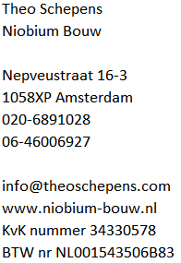

Darren Carter
Hoofddorp
Factuur

Datum |  | 2024-09-07
Factuur nummer |  | 20240067

Factuur 6 van 6, renovatie badkamer

Betaling in 6 fasen
termijn | percentage van totaal bedrag | percentage van het werk | arbeid | materiaal (inschatting) | totaal te betalen | totaal Excl btw | Btw 21% | totaal Incl. btw | payment status
1 | 25% | 2 Weken voor aanvang | € 2,421.57 |  | € 2,421.57 |  |  |  | Paid
2 | 10% | Bij aanvang werk | € 968.63 | € 500.00 | € 1,468.63 |  |  |  | Paid
3 | 20% | Bij 35% werk | € 1,937.26 | € 500.00 | € 2,437.26 |  |  |  | Paid
4 | 20% | Bij 50% werk | € 1,937.26 | € 535.00 | € 2,472.26 |  |  |  | Paid
5 | 20% | Bij 75% werk | € 1,937.26 |  | € 1,937.26 |  |  |  | Pending
6 | 5% | Nalevering | € 484.31 |  | € 484.31 | € 400.26 | € 84.05 | € 484.31 | Pending
Totaal |  |  | € 9,686.29 | € 1,535.00 | € 11,221.29
Heden te betalen |  |  |  |  |  |  |  | € 484.31

Gelieve het bedrag per heden over te maken naar bank rekeningnummer NL09 INGB 0008 4080 12 tav Theo Schepens

